Etusivu
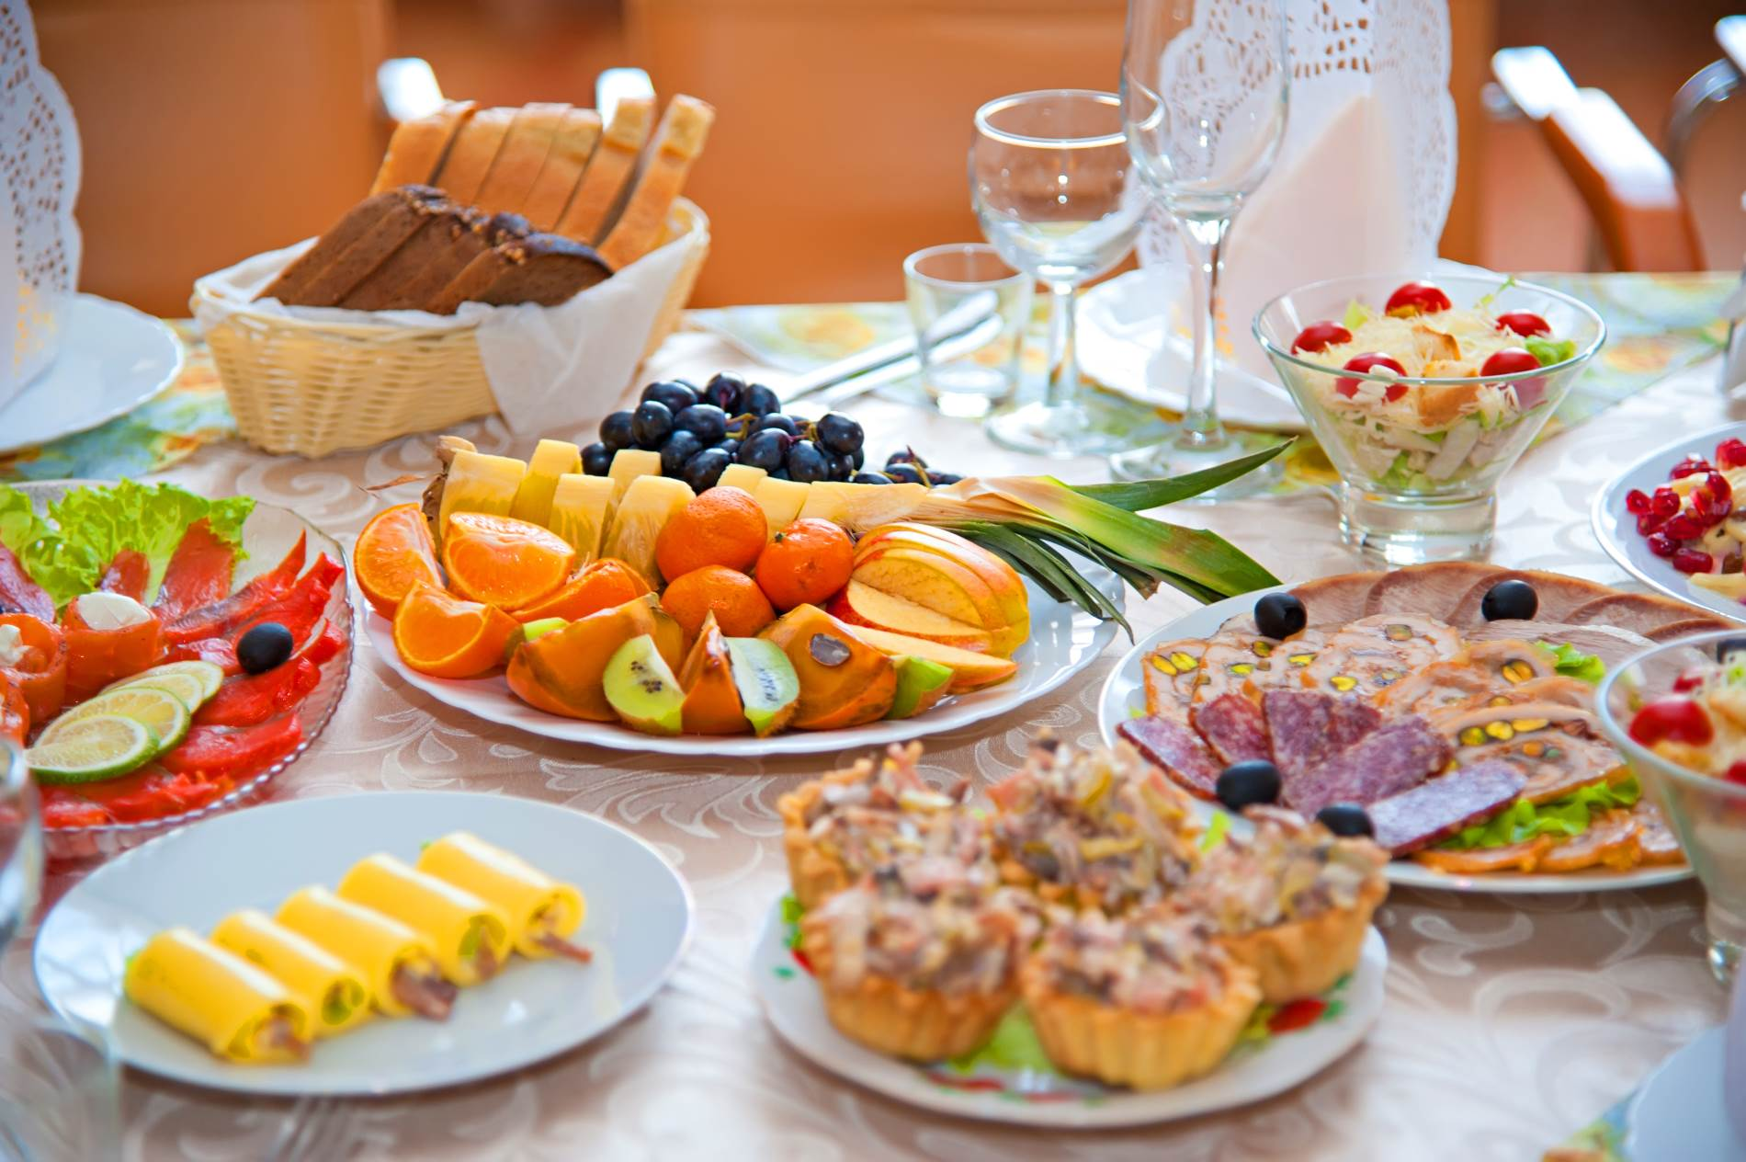

HOTELLI-, RAVINTOLA- JA CATERINGALAN PERUSTUTKINTO

2014

Taitoa toiminnasta -hanke

Yhteenveto
 |  | HOTELLI-, RAVINTOLA- JA CATERINGALAN PERUSTUTKINTO

 |  | 2014

 |  | Työssäoppimispaikan nimi

 |  | Matti Meikäläinen | Esimerkkitie 15 B 9

 |  | 012 345 6789 | 01234 Postitoimipaikka

Kokin koulutusohjelma/ osaamisala, kokki

Osaamispistettä

 |  | Lounasruokien valmistus | 40 | ___ . ___ . ______

 |  | Annosruokien valmistus | 20 | ___ . ___ . ______

 |  | À la carte-ruoanvalmistus | 20 | ___ . ___ . ______

 |  | Juomien myynti ja tarjoilu | 20 | ___ . ___ . ______

 |  | Kokouspalvelut | 15 | ___ . ___ . ______

 |  | Pikaruokapalvelut | 15 | ___ . ___ . ______

 |  | Tilaus- ja juhlaruokien valmistus | 20 | ___ . ___ . ______

 |  | Kahvilapalvelut | 15 | ___ . ___ . ______

 | Taitoa toiminnasta -hanke

Ossut on tuotettu Bovallius-ammattiopiston hallinnoimissa ESR-rahoitteisissa hankkeissa.

Lounasruokien valmistus
 |  |  | Työssäoppimispaikan nimi
 |  |  | Lounasruokien valmistus

 |  |  | Vaadittava osaaminen

 |  |  | Lounasruokien valmistus on kokin koulutusohjelman (kokki) pakollinen tutkinnon osa. Koulutuksessa siihen liittyvän osaamispaketin laajuus on 40 osp.
Osaamisalue
Mahdollista oppia

 |  |  | Vastaanottaa, varastoi ja säilyttää raaka-aineita ja muita tarvikkeita

 |  |  | Käsittelee ja käyttää eri jalostusasteella olevia elintarvikkeita

 |  |  | Valmistaa lounasruokia ja leivonnaisia perusruokaohjeiden ja -valmistusmenetelmien mukaan

 |  |  | Suurentaa ja pienentää ruokaohjeita

 |  |  | Muuntaa ruokia asiakkaiden tai asiakasryhmien tarpeet huomioiden

c |  |  | Osallistuu tarvittaessa ruokalistan suunnitteluun

 |  |  | Ajoittaa päivittäiset työtehtävänsä

 |  |  | Laittaa ruokalajit esille

 |  |  | Osallistuu toimipaikan liikeidean tai toiminta-ajatuksen mukaiseen asiakaspalveluun

 |  |  | Siistii ja järjestää työ- ja asiakastiloja

 |  |  | Noudattaa omavalvontasuunnitelmaa

 |  |  | ___ . ___ . ______ | ____________________________ | ____________________________

 |  |  | Kartoitettu | Opettajan allekirjoitus | Työssäoppimispaikan edustajan allekirjoitus

 |  | Taitoa toiminnasta -hanke

 | Ossut on tuotettu Bovallius-ammattiopiston hallinnoimissa ESR-rahoitteisissa hankkeissa.

Annosruokien valmistus
 |  | Työssäoppimispaikan nimi
 |  | Annosruokien valmistus

 |  | Vaadittava osaaminen

 |  | Annosruokien valmistus on kokin koulutusohjelman (kokki) pakollinen tutkinnon osa. Koulutuksessa siihen liittyvän osaamispaketin laajuus on 20 osp.
Osaamisalue
Mahdollista oppia

 |  | Aikatauluttaa päivittäiset työtehtävänsä

 |  | Muuntaa ruokia asiakkaiden tai asiakasryhmien tarpeet huomioiden

 |  | Valmistaa annos- ja tilausruokia sekä leivonnaisia

 |  | Laittaa ruoka-annoksia esille

 |  | Osallistuu toimipaikan liikeidean tai toiminta-ajatuksen mukaiseen asiakaspalveluun

 |  | Siistii ja järjestää työ- ja asiakastiloja

 |  | Noudattaa omavalvontasuunnitelmaa

 |  | Noudattaa gastronomian perusperiaatteita

 |  | Varmistaa asiakastyyyväisyyden

 |  | Arvioi omaa työtään ja toimintaansa

 |  | ___ . ___ . ______ | ____________________________ | ____________________________

 |  | Kartoitettu | Opettajan allekirjoitus | Työssäoppimispaikan edustajan allekirjoitus

 | Taitoa toiminnasta -hanke

Ossut on tuotettu Bovallius-ammattiopiston hallinnoimissa ESR-rahoitteisissa hankkeissa.

A la carte-ruoanvalmistus
 |  | Työssäoppimispaikan nimi
 |  | A la carte-ruoanvalmistus

 |  | Vaadittava osaaminen

 |  | À la carte-ruoanvalmistus on kaikille valinnainen tutkinnon osa. Koulutuksessa siihen liittyvän osaamispaketin laajuus on 20 osp.
Osaamisalue
Mahdollista oppia

 |  | Suunnittelee päivittäiset työtehtävänsä ja töiden vaiheistuksen

 |  | Esivalmistaa ja valmistaa ravintolan à la carte -listan ruokia, lisäkkeitä ja jälkiruokia annoskorttien mukaan

 |  | Käyttää monipuolisesti raaka-aineita ja ruoanvalmistusmenetelmiä

 |  | Viimeistelee ja laittaa ruokalajit esille tarjoilua varten

 |  | Toimii yhteistyössä tarjoiluhenkilöstön kanssa asiakaspalvelussa

 |  | Valmistaa à la carte -ruokalajeista asiakkaiden erityisruokavalioiden mukaisia annoksia

 |  | Siistii ja järjestää toimintaympäristön

 |  | Käyttää gastronomian periaatteita annosten valmistuksessa ja kokoamisessa

 |  | Noudattaa omavalvontasuunnitelmaa

 |  | ___ . ___ . ______ | ____________________________ | ____________________________

 |  | Kartoitettu | Opettajan allekirjoitus | Työssäoppimispaikan edustajan allekirjoitus

 | Taitoa toiminnasta -hanke

Ossut on tuotettu Bovallius-ammattiopiston hallinnoimissa ESR-rahoitteisissa hankkeissa.

Juomien myynti ja tarjoilu
 |  | Työssäoppimispaikan nimi
 |  | Juomien myynti ja tarjoilu

 |  | Vaadittava osaaminen

 |  | Juomien myynti ja tarjoilu on kaikille valinnainen tutkinnon osa. Koulutuksessa siihen liittyvän osaamispaketin laajuus on 20 osp.
Osaamisalue
Mahdollista oppia

 |  | Varustaa ja kunnostaa myynti-, työ- ja asiakastiloja

 |  | Suosittelee, myy ja tarjoilee juomatuotteita ja muita tuotteita

 |  | Toimii asiakaspalvelussa

 |  | Hyödyntää alakohtaista kielitaitoa asiakaspalvelussa

 |  | Valmistaa ja tarjoilee myydyimpiä juomasekoituksia

 |  | Tarjoilee alkoholijuomia anniskelumääräyksiä noudattaen

 |  | Rekisteröi myyntiä ja laskuttaa asiakkaita

 |  | Tekee vuorotilityksen ja muut vuoronvaihtoon liittyvät työt

 |  | Siistii ja järjestää asiakas- ja työtiloja sekä huolehtii tilojen viihtyisyydestä

 |  | Työskentelee yhteistyössä muun henkilöstön kanssa

 |  | ___ . ___ . ______ | ____________________________ | ____________________________

 |  | Kartoitettu | Opettajan allekirjoitus | Työssäoppimispaikan edustajan allekirjoitus

 | Taitoa toiminnasta -hanke

Ossut on tuotettu Bovallius-ammattiopiston hallinnoimissa ESR-rahoitteisissa hankkeissa.

Kokouspalvelut
 |  | Työssäoppimispaikan nimi
 |  | Kokouspalvelut

 |  | Vaadittava osaaminen

 |  | Kokouspalvelut on kaikille valinnainen tutkinnon osa. Koulutuksessa siihen liittyvän osaamispaketin laajuus on 15 osp.
Osaamisalue
Mahdollista oppia

 |  | Kunnostaa ja varustaa kokous-, asiakas- ja työtilat

 |  | Toimii kokouspalvelun tehtävissä

 |  | Varmistaa kokousvälineiden toimivuuden ja opastaa tarvittaessa asiakkaita niiden käytössä

 |  | Vastaanottaa kokousasiakkaita, opastaa ja neuvoo kokouspalvelujen käytössä

 |  | Hoitaa kokouksen tarjoilutehtävät

 |  | Tekee yhteistyötä muun tarvittavan henkilöstön kanssa

 |  | Hyödyntää alakohtaista kielitaitoa asiakaspalvelussa

 |  | Siistii ja järjestää asiakas- ja työtilat sekä huolehtii tilojen viihtyisyydestä

 |  | Varmistaa asiakastyytyväisyyden

 |  | ___ . ___ . ______ | ____________________________ | ____________________________

 |  | Kartoitettu | Opettajan allekirjoitus | Työssäoppimispaikan edustajan allekirjoitus

 | Taitoa toiminnasta -hanke

Ossut on tuotettu Bovallius-ammattiopiston hallinnoimissa ESR-rahoitteisissa hankkeissa.

Pikaruokapalvelut
 |  | Työssäoppimispaikan nimi
 |  | Pikaruokapalvelut

 |  | Vaadittava osaaminen

 |  | Pikaruokapalvelut on kaikille valinnainen tutkinnon osa. Koulutuksessa siihen liittyvän osaamispaketin laajuus on 15 osp.
Osaamisalue
Mahdollista oppia

 |  | Kunnostaa myynti-, työ- ja asiakastilat

 |  | Valmistaa ja valmistelee toimipaikan pikaruokia

 |  | Pitää huolta myytävien tuotteiden riittävyydestä ja laadusta

 |  | Suosittelee, myy ja pakkaa pikaruoka- ja juomatuotteita huomioiden erityisruokavaliot

 |  | Toimii asiakaspalvelussa

 |  | Hyödyntää alakohtaista kielitaitoa asiakaspalvelussa

 |  | Rekisteröi myyntiä ja laskuttaa asiakkaita

 |  | Siistii ja järjestää asiakas- ja työtilat sekä huolehtii tilojen viihtyisyydestä

 |  | Noudattaa omavalvontasuunnitelmaa

 |  | ___ . ___ . ______ | ____________________________ | ____________________________

 |  | Kartoitettu | Opettajan allekirjoitus | Työssäoppimispaikan edustajan allekirjoitus

 | Taitoa toiminnasta -hanke

Ossut on tuotettu Bovallius-ammattiopiston hallinnoimissa ESR-rahoitteisissa hankkeissa.

Tilaus- ja juhlaruokien valmist
 |  | Työssäoppimispaikan nimi
 |  | Tilaus- ja juhlaruokien valmistus

 |  | Vaadittava osaaminen

 |  | Tilaus- ja juhlaruokien valmistus on kaikille valinnainen tutkinnon osa. Koulutuksessa siihen liittyvän osaamispaketin laajuus on 20 osp.
Osaamisalue
Mahdollista oppia

 |  | Perehtyy tilausmääräykseen ja selvittää tilaisuuden luonteen

 |  | Suunnittelee ruokien valmistusvaiheet, ajoituksen ja jaksotuksen

 |  | Valmistaa tilaus- ja juhlaruokia

 |  | Käyttää soveltuvia koneita, laitteita ja työvälinetä

 |  | Valmistaa asiakkaan ennalta varaamiin tilaisuuksiin ruokalajeja ja leivonnaisia

 |  | Pakkaa tarvittaessa ruokalajit kuljetusta varten

 |  | Laittaa ruokalajeja esille ja huolehtii tuotteiden riittävyydestä ja tarjoiluastioiden täydentämistä

 |  | Tekee yhteistyötä muun tarvittavan henkilöstön kanssa

 |  | Toimii tarvittaessa asiakaspalvelussa

 |  | Siistii ja järjestää toimintaympäristön ja osallistuu astiahuoltoon

 |  | Noudattaa omavalvontasuunnitelmaa

 |  | ___ . ___ . ______ | ____________________________ | ____________________________

 |  | Kartoitettu | Opettajan allekirjoitus | Työssäoppimispaikan edustajan allekirjoitus

 | Taitoa toiminnasta -hanke

Ossut on tuotettu Bovallius-ammattiopiston hallinnoimissa ESR-rahoitteisissa hankkeissa.

Kahvilapalvelut
 |  | Työssäoppimispaikan nimi
 |  | Kahvilapalvelut

 |  | Vaadittava osaaminen

 |  | Kahvilapalvelut on kaikille valinnainen tutkinnon osa. Koulutuksessa siihen liittyvän osaamispaketin laajuus on 15 osp.
Osaamisalue
Mahdollista oppia

 |  | Kunnostaa asiakas- ja työtiloja

 |  | Valmistaa, valmistelee ja laittaa esille kahvilan tuotteita ja huolehtii niiden laadusta

 |  | Käyttää ja puhdistaa kahvilan koneita ja laitteita

 |  | Suosittelee, myy ja tarjoilee kahvilan ruoka- ja juomatuotteita

 |  | Rekisteröi myyntiä ja laskuttaa asiakkaita

 |  | Toimii asiakaspalvelussa

 |  | Hyödyntää alakohtaista kielitaitoa asiakaspalvelussa

 |  | Siistii ja järjestää asiakas- ja työtiloja

 |  | Noudattaa omavalvontasuunnitelmaa

 |  | Varmistaa asiakastyytyväisyyden

 |  | ___ . ___ . ______ | ____________________________ | ____________________________

 |  | Kartoitettu | Opettajan allekirjoitus | Työssäoppimispaikan edustajan allekirjoitus

 | Taitoa toiminnasta -hanke

Ossut on tuotettu Bovallius-ammattiopiston hallinnoimissa ESR-rahoitteisissa hankkeissa.

